상품제안서
컴우드 모니아 듀얼 양손 손난로 CW-W6000 | 상품코드: F29707

 |  |  |  |  |  |  | 02-412-0044 | www.easy1.co.kr
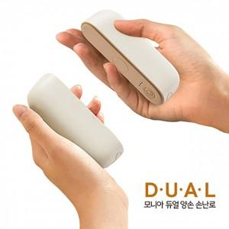

【상세/제작정보】 | 기본수량(30개) 이상 구매시 *레이저인쇄(1면) 무료 *선물포장비 별도 문의.

【인쇄/포장옵션】 | 레이저 / 포장불가능

【공급단가】 | 수량 | 30~ | 150~ | 500~ | 1,000~ | 2,000~
*VAT별도 | 단가 | 17,250원 | 16,970원 | 16,560원 | 16,140원 | 15,870원

【상품 URL】 | https://dev.easy1.co.kr:443/src/goods_detail.php?gdno=29707

